상품제안서
키르히탁 75 초경량 암막코팅 올카본우산 (자외선차단98%) | 상품코드: S39422

 |  |  |  |  |  |  | 02-713-8555 | www.synergygift.co.kr
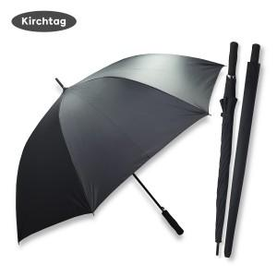 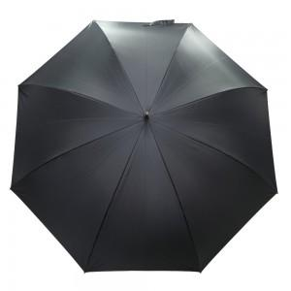 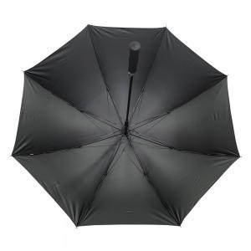

【상세/제작정보】 | <p><span style="font-size: 18.6667px;">※ 기본수량 미만 발주 진행시 별도 문의 바랍니다.</span></p><p><span style="font-size: 18.6667px;">※ 운임비 별도 발생 됩니다.</span></p>

【인쇄/포장옵션】 | 실크, 원단실크1도 / OPP(비닐)

【공급단가】 | 수량 | 30~ | 100~ | 200~ | 300~ | 500~
*VAT별도 | 단가 | 23,400원 | 22,000원 | 21,600원 | 21,300원 | 20,700원

【상품 URL】 | https://www.synergygift.co.kr:443/src/goods_detail.php?gdno=39422

